상품제안서
극세사밍크담요 | 상품코드: S24567

 |  |  |  |  |  |  | 02-713-8555 | www.synergygift.co.kr
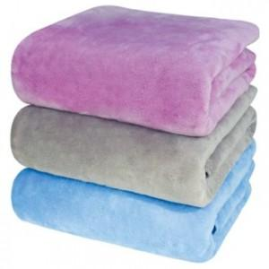

【상세/제작정보】

【인쇄/포장옵션】 | 자수 / OPP(비닐)

【공급단가】 | 수량 | 100~ | 300~ | 500~ | 1,000~ | 3,000~
*VAT별도 | 90*75 | 7,960원 | 7,670원 | 7,370원 | 7,080원 | 6,900원
 | 150*90 | 12,550원 | 12,090원 | 11,620원 | 11,160원 | 10,880원

【상품 URL】 | https://www.synergygift.co.kr:443/src/goods_detail.php?gdno=24567

